AM und Bildung
Arbeitmarkt und Bildung in Wien
 | Jul-23

Arbeitsmarktdaten im Kontext von Bildungsabschlüssen:
Das mit Abstand höchste Arbeitslosigkeitsrisiko haben Personen, die keinen über die Pflichtschule hinausgehenden Bildungsabschluss vorweisen können.

Wichtige Arbeitsmarktdaten auf einen Blick

 |  |  | Veränd. zum Vorjahr
 | Bestand/Quote |  | absolut | in%

Arbeitslose Personen | 105,274 |  | 7,990 | 8.2%
Frauen | 45,460 |  | 2,580 | 6.0%
Männer *) | 59,814 |  | 5,410 | 9.9%
Unselbständig Beschäftigte | 919,481 |  | 20,160 | 2.2%
Frauen | 443,563 |  | 9,861 | 2.3%
Männer *) | 475,918 |  | 10,299 | 2.2%
Arbeitslosenquote - nationale Berechnung | 10.3% |  | 0.5% | -Punkte
Frauen | 9.3% |  | 0.3% | -Punkte
Männer *) | 11.2% |  | 0.7% | -Punkte

 | arbeitslose Personen |  | offene Stellen

 | Bestand | Anteil | Bestand | Anteil

Gesamt | 105,274 | 100% | 18,122 | 100%
maximal Pflichtschule | 48,455 | 46.0% | 7,384 | 40.7%
Lehre | 20,589 | 19.6% | 5,062 | 27.9%
Mittlere technisch-gewerbliche Schule | 621 | 0.6% | 30 | 0.2%
Mittlere kaufmännische Schule | 1,818 | 1.7% | 85 | 0.5%
sonstige mittlere Schule | 2,245 | 2.1% | 1,346 | 7.4%
Allgemeinbildende höhere Schule | 10,151 | 9.6% | 128 | 0.7%
Höhere technisch-gewerbliche Schule | 2,000 | 1.9% | 876 | 4.8%
Höhere kaufmännische Schule | 1,807 | 1.7% | 386 | 2.1%
sonstige höhere Schule | 3,010 | 2.9% | 1,275 | 7.0%
Akademie | 352 | 0.3% | 68 | 0.4%
Fachhochschule | 1,391 | 1.3% | 651 | 3.6%
Universität, Hochschule, Pädagogische Hochschule | 12,624 | 12.0% | 830 | 4.6%

46,0% der arbeitslosen Personen hat lediglich Pflichtschulausbildung, 19,6% verfügen über einen Lehrabschluss; in Summe weisen 65,6% aller arbeitslosen Personen maximal Lehrausbildung auf. Personen mit Lehrabschluss sind allerdings im Vorteil: 27,9% der (sofort verfügbaren) offenen Stellen verlangt diese Qualifikation.

Bestand arbeitsloser Personen nach Ausbildung und Geschlecht

 | Frauen N = 45.460 | Männer *) N = 59.814
Pflichtschule | 43.6% | 47.8%
Lehre | 16.2% | 22.1%
BMS | 5.4% | 3.7%
AHS | 10.2% | 9.3%
BHS | 6.9% | 6.2%
Uni, FH, Akademie | 17.4% | 10.8%

Bei der differenzierten Betrachtung arbeitsloser Personen nach Geschlecht zeigt sich ein Unterschied beim Anteil von Personen mit Pflichtschulausbildung (Männer: 47,8%, Frauen: 43,6%), noch deutlicher ist der Unterschied beim Anteil von Personen mit Lehrabschluss: 16,2% der arbeitslosen Frauen, aber 22,1% der arbeitslosen Männer haben eine Lehrausbildung absolviert.

Arbeitslosenquote1 nach Ausbildung

 | Jul 23 | Jul 22 | ALQ-Gesamt | ALQ-Gesamt
Pflichtschulausbildung | 29.0% | 26.6% | 10.3% | 9.8%
Lehrausbildung | 10.0% | 9.6% | 10.3% | 9.8%
BMS | 5.8% | 5.9% | 10.3% | 9.8%
AHS | 9.1% | 8.5% | 10.3% | 9.8%
BHS | 6.0% | 6.2% | 10.3% | 9.8%
Akadem. Ausbildung, FH | 4.2% | 3.7% | 10.3% | 9.8%

Arbeitslosenquote1 nach Ausbildung im Zeitverlauf

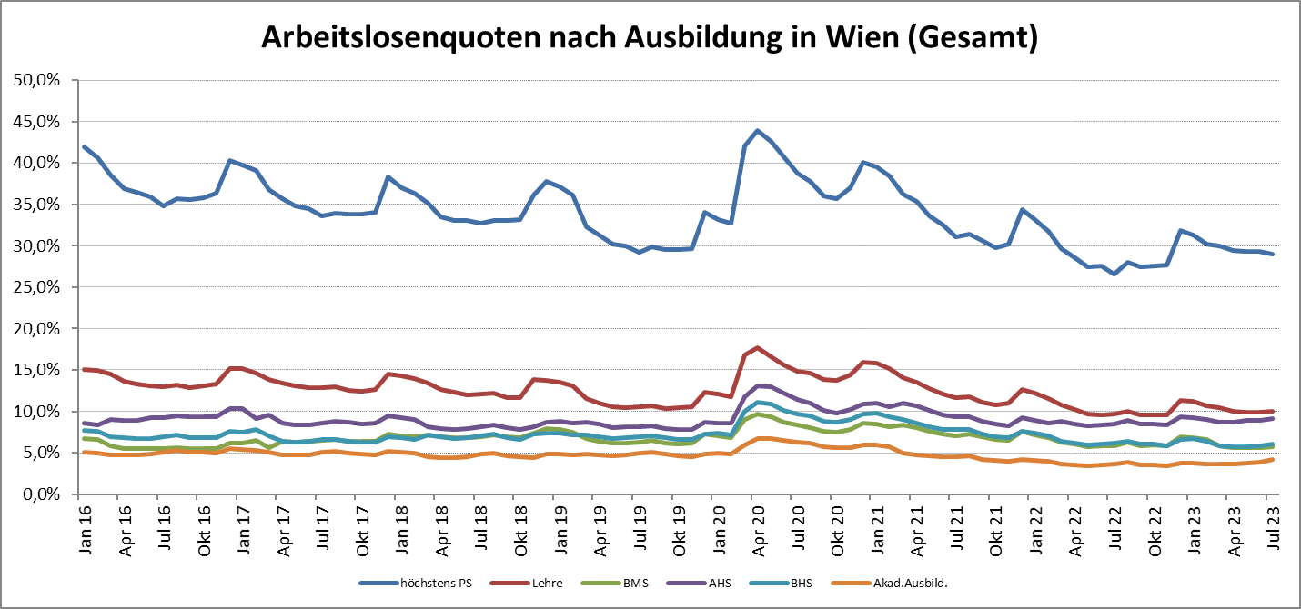

1 Vorgemerkte Arbeitslose einer Bildungsebene bezogen auf das Arbeitskräftepotential (Arbeitslose + unselbstständig Beschäftigte des Jahres) derselben Bildungsebene; die Gliederung der Beschäftigtenbasis nach Bildungsabschluss wurde nach Ergebnissen der Arbeitskräfteerhebung (unselbeständig Erwerbstätige nach LFK) errechnet

verwendete Abkürzungen:
AHS: Allgemeinbildende höhere Schule
BHS: Berufsbildende höhere Schule (Höhere technisch-gewerbliche Schule, Höhere kaufmännische Schule, Sonstige höhere Schule)
BMS: Berufsbildende mittlere Schule (Mittlere technisch-gewerbliche Schule, Mittlere kaufmännische Schule, Sonstige mittlere Schule)

*) Männer und Personen mit alternativem Geschlechtseintrag

